RESUMEN POR REGIÓN
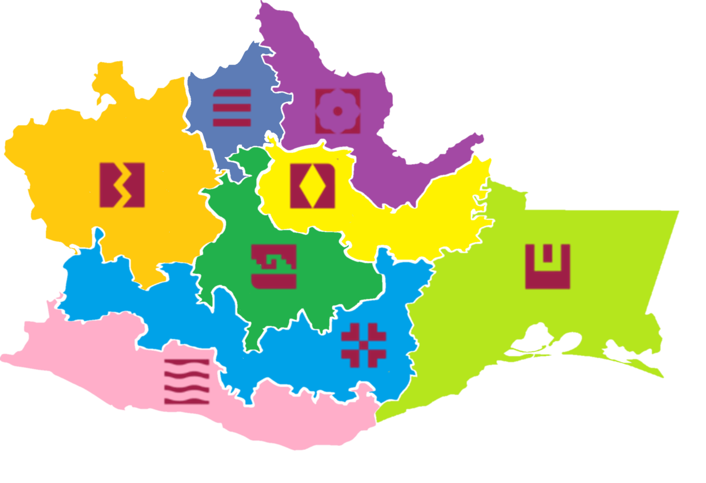 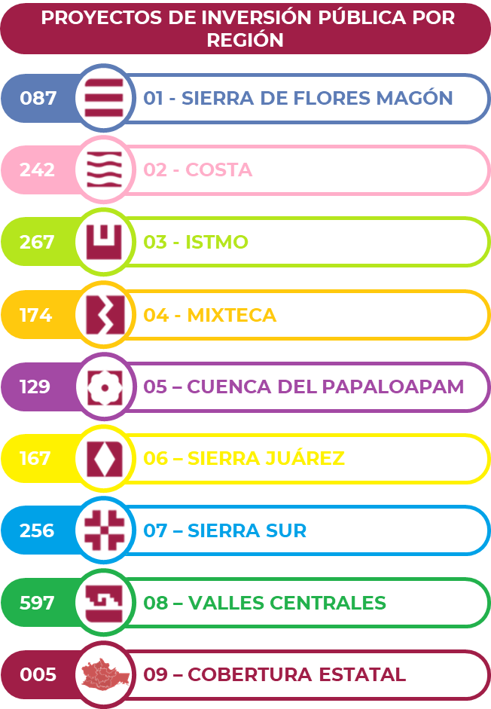
SECRETARIA DE FINANZAS DEL ESTADO DE OAXACA SUBSECRETARIA DE PLANEACION E INVERSIÓN PÚBLICA DIRECCIÓN DE SEGUIMIENTO A LA INVERSIÓN PÚBLICA GEORREFERENCIAS DE LA INVERSIÓN PÚBLICA EJERCICIO 2023 PERIODO 2023

